시트1
画面名 | 会員登録画面 |  | ID | A-001 |  | 作成者 | 李吉宰 | 作成日 | 2024-10-31
説明 | ユーザーが会員登録をする画面

UIイメージ

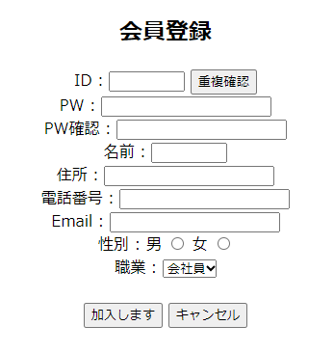 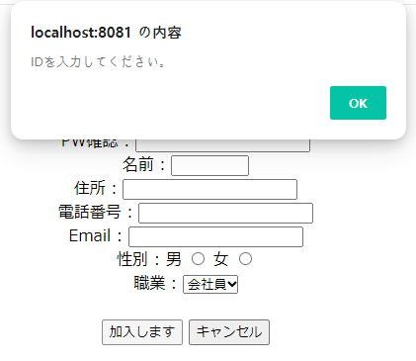

項目定義

NO | 項目名 | 英語名 | 表示名 | I/O | オブジェクト | DBマッピング |  | 備考
1 | Title | Title | 会員登録 | ー | Label |  |  | 会員変更には使用しない。
2 | ID | Id | ID | 入力 | Text | myshop_users_tbl.id
3 | 重複確認 | ー | 重複確認 | ー | Button | myshop_users_tbl.id |  | 重複確認をクリックすると、 新しい画面が表示されます。
4 | 重複フラグ | ー | ー | 入力 | hidden
5 | PWD | Password | PWD | 入力 | Password | myshop_users_tbl.pwd
6 | PWD確認 | ー | PWD確認 | 入力 | Password
7 | 名前 | Name | 名前 | 入力 | Text | myshop_users_tbl.name
8 | 住所 | Address | 住所 | 入力 | Text | myshop_users_tbl.address
9 | 電話番号 | Tel | 電話番号 | 入力 | Text | myshop_users_tbl.tel
10 | EーMail | Email | EーMail | 入力 | Text | myshop_users_tbl.email
11 | 性別 | Gender | 性別 | 入力 | radio | myshop_users_tbl.gender
12 | 職業 | Job | 職業 | 入力 | Select | myshop_users_tbl.job
13 | 加入ボタン | ー | 加入する | ー | Button
14 | キャンセルボタン | ー | キャンセル | ー | Button
データバリデーション

NO | 項目名 |  | 初期値 |  | 必須 | 最小桁数 | 最大桁数 | 備考
2 | ID |  | ー |  | ○ | 6 | 15
4 | 重複フラグ |  | ー |  | ○ | ー | ー | Trueの場合は重複されている メッセージを表示します。

5 | PWD |  | ー |  | ○ | 8 | 20
6 | PWD確認 |  | ー |  | ○ | 8 | 20
7 | 名前 |  | ー |  | ○ | 10 | 30
8 | 場所 |  | ー |  | ○ | 25 | 100
9 | 電話番号 |  | ー |  | ○ | 10 | 20
10 | EーMail |  | ー |  | ○ | 15 | 30
11 | 性別 |  | ー |  | ○ | ー | ー
12 | 職業 |  | ー |  | ○ | ー | ー
メッセージ

確認対象(NO) |  | メッセージ表示条件 |  | メッセージID |  | メッセージ内容 |  |  | 備考
2 |  | IDの入力有無 |  | M-001 |  | IDを入力してください
3 |  | 重複確認実行の有無 |  | M-002 |  | 重複確認をしてください
5 |  | PWDの入力有無 |  | M-003 |  | PWDを入力してください
6 |  | PWD確認の入力有無 |  | M-004 |  | PWD確認を入力してください
7 |  | 名前の入力有無 |  | M-005 |  | 名前を入力してください
8 |  | 場所の入力有無 |  | M-006 |  | 場所を入力してください
9 |  | 電話番号の入力有無 |  | M-007 |  | 電話番号を入力してください
10 |  | EーMailの入力有無 |  | M-008 |  | EーMailを入力してください
11 |  | 性別の選択有無 |  | M-009 |  | 性別を選択してください
12 |  | 職業の選択有無 |  | M-010 |  | 職業を選択してください
その他

